Estadística CEP JUL A DIC 2017


DIRECCIÓN GENERAL DE ÉTICA E INTEGRIDAD GUBERNAMENTAL
"Año del Desarrollo Agroforestal"

COMISIONES DE ÉTICA PÚBLICA (CEP) CONFORMADAS A NIVEL NACIONAL DE JULIO A DICIEMBRE 2017

 | MACROREGIÓN | CANTIDAD
 | Norte | 8
 | Sureste | 201
 | Suroeste | 1
 | Total general | 210

DIRECCIÓN GENERAL DE ÉTICA E INTEGRIDAD GUBERNAMENTAL
"Año del Desarrollo Agroforestal"

MAPA MACROREGIÓN COMISIONES DE ÉTICA PÚBLICA (CEP) CONFORMADAS DE JULIO A DICIEMBRE 2017

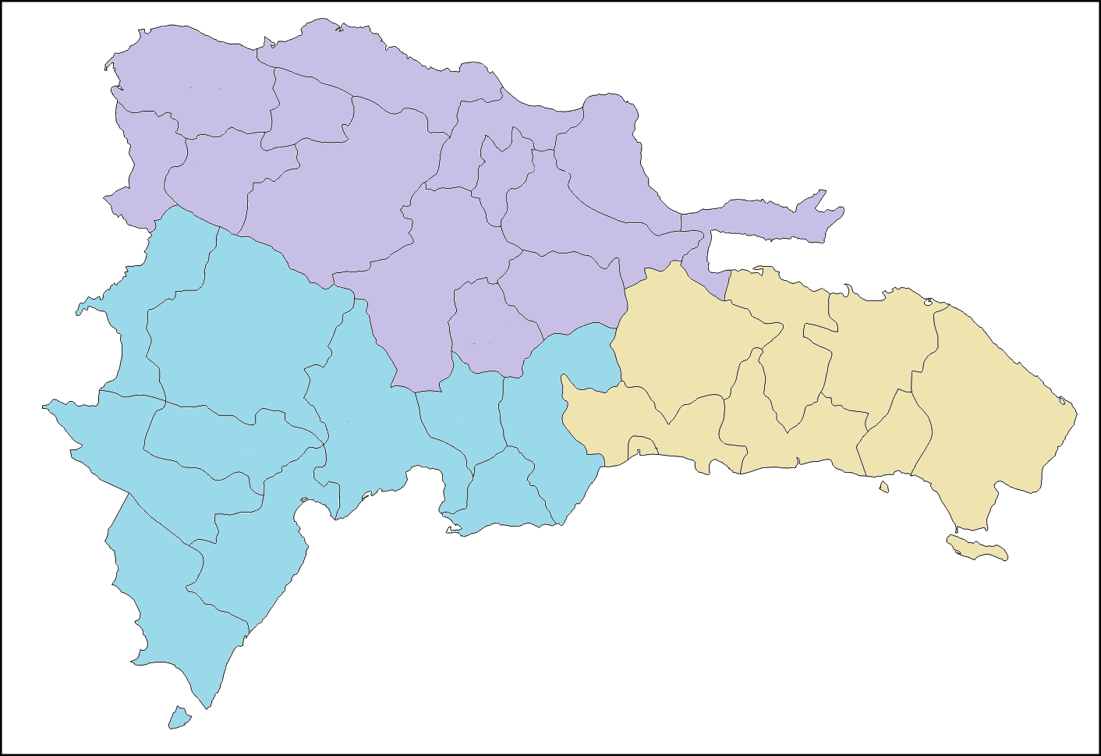

8 CEP

201 CEP
1 CEP

DIRECCIÓN GENERAL DE ÉTICA E INTEGRIDAD GUBERNAMENTAL
"Año del Desarrollo Agroforestal"

PORCENTAJE DE COMISIONES DE ÉTICA PÚBLICA (CEP) CONFORMADAS POR MACROREGIÓN DE JULIO A DICIEMBRE 2017

